关系图
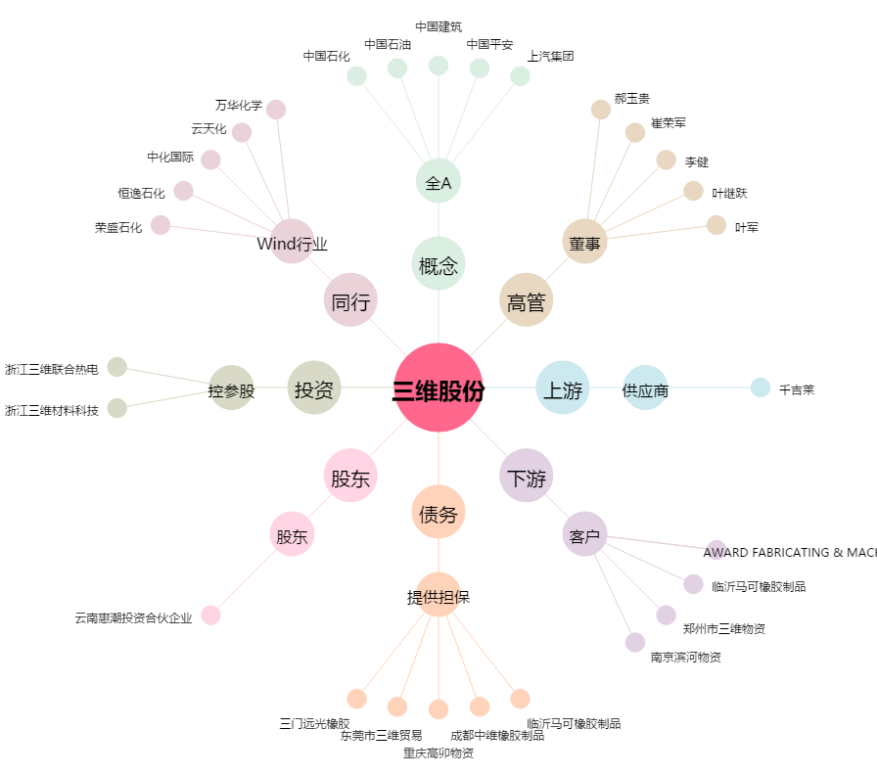
三维股份[603033.SH] - 关系概览图

